상품제안서
친환경 타이벡 가방 | 상품코드: S16524

 |  |  |  |  |  |  | 02-713-8555 | www.synergygift.co.kr
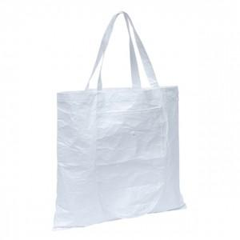

【상세/제작정보】 | 인쇄사이즈 100*50mm(중앙)입니다.(접혀진 제품모양에서 뒷면)

【인쇄/포장옵션】 | 실크 / OPP(비닐)

【공급단가】 | 수량 | 50~ | 100~ | 500~ | 1,000~ | 2,000~
*VAT별도 | 단가 | 8,840원 | 8,360원 | 7,950원 | 7,750원 | 7,610원

【상품 URL】 | https://www.synergygift.co.kr:443/src/goods_detail.php?gdno=19673

